Trang_bìa
Posts and Telecommunications Institute of Technology |  |  |  |  |  |  | Thiết kế |  | Tài liệu phát triển |  | Tên hệ thống |  | Website chia sẻ kiến thức lập trình |  |  |  | Người tạo |  | LongNH | Ngày tạo |  | 19/10/2023
 |  |  |  |  |  |  |  |  |  |  |  |  |  |  |  |  | Người cập nhật |  |  | Ngày cập nhật
 |  |  |  |  |  |  |  |  |  |  | Màn hình (ID) |  | Viết bài |  | Màn hình (Tên) |  | Màn hình viết bài

 | Website chia sẻ kiến thức lập trình Tài liệu phát triển hệ thống

 | Version 1.0

 |  |  |  |  |  |  |  |  |  | 1. Mục đích |  |  | 7. Giao diện màn hình
 |  |  |  |  |  |  |  |  |  | 2. Giới hạn hoạt động |  |  | 8. Danh sách hạng mục
 |  |  |  |  |  |  |  |  |  | 3. Giới hạn hệ thống |  |  | 9. Khái quát chức năng
 |  |  |  |  |  |  |  |  |  | 4. Chức năng liên quan |  |  | 10. Xử lý chi tiết
 |  |  |  |  |  |  |  |  |  | 5. Không bao gồm
 |  |  |  |  |  |  |  |  |  | 6. Sơ đồ

Posts and Telecommunications Institute of Technology |  |  |  |  |  |  | Thiết kế |  | Tài liệu phát triển |  | Tên hệ thống |  | Website chia sẻ kiến thức lập trình |  |  |  | Người tạo |  | LongNH | Ngày tạo |  | 19/10/2023
 |  |  |  |  |  |  |  |  |  |  |  |  |  |  |  |  | Người cập nhật |  |  | Ngày cập nhật
 |  |  |  |  |  |  |  |  |  |  | Màn hình (ID) |  | Viết bài |  | Màn hình (Tên) |  | Màn hình viết bài

 | Lịch sử chỉnh sửa

 | Ver |  | Ngày cập nhật |  |  | Nội dung cập nhật |  |  |  |  |  |  | Người cập nhật
 |  |  |  |  |  |  |  |  |  |  |  |  |  | Ngày duyệt |  | Người duyệt |  | Ngày duyệt |  |  | Người duyệt
 | 1 |  | 2016-06-27 |  |  | Tạo mới |  |  |  |  |  |  | LongNH

Posts and Telecommunications Institute of Technology |  |  |  |  |  |  | Thiết kế |  | Tài liệu phát triển |  | Tên hệ thống |  | Website chia sẻ kiến thức lập trình |  |  |  | Người tạo |  | LongNH | Ngày tạo |  | 19/10/2023
 |  |  |  |  |  |  |  |  |  |  |  |  |  |  |  |  | Người cập nhật |  |  | Ngày cập nhật
 |  |  |  |  |  |  |  |  |  |  | Màn hình (ID) |  | Viết bài |  | Màn hình (Tên) |  | Màn hình viết bài

 | 1. Mục đích
 |  | - Dùng để đăng một bài viết mới
 |  | - Có lỗi thì hiển thị thông báo lên màn hình

 | 2. Giới hạn hoạt động
 |  | Không có

 | 3. Giới hạn hệ thống
 |  | Không có

 | 4. Chức năng liên quan
 |  | Không có

 | 5. Không bao gồm
 |  | Không có

Posts and Telecommunications Institute of Technology |  |  |  |  |  |  | Thiết kế |  | Tài liệu phát triển |  | Tên hệ thống |  | Website chia sẻ kiến thức lập trình |  |  |  | Người tạo |  | LongNH | Ngày tạo |  | 19/10/2023
 |  |  |  |  |  |  |  |  |  |  |  |  |  |  |  |  | Người cập nhật |  |  | Ngày cập nhật
 |  |  |  |  |  |  |  |  |  |  | Màn hình (ID) |  | Viết bài |  | Màn hình (Tên) |  | Màn hình viết bài

Màn hình Viết bài
 | 6. Sơ đồ

màn hình Chính
màn hình Chính

Tag
Post
Account

 | Table

 |  |  | № | Loại | Tên |  |  |  |  |  | I/O | Ghi chú
 |  |  | 1 | M | Post |  |  | Table quản lý bài viết |  |  | I
 |  |  | 2 | M | Tag |  |  | Table quản lý thẻ |  |  | O
 |  |  | 4 | M | Account |  |  | Table quản lý tài khoản |  |  | O
 |  |  | 5
 |  |  | 6
 |  |  | 7
 |  |  | 8
 |  |  | 9
 |  |  | 10

 |  |  |  | ※ Loại (M: Master / T: Transaction table / Ⅰ: INI file / W: work table / V: view / S: stored procedures / L: SQL loader / F: file)

Thiết_kế
Posts and Telecommunications Institute of Technology |  |  |  |  |  |  | Thiết kế |  |  |  |  | Tài liệu phát triển |  |  |  | Tên hệ thống |  |  |  | Website chia sẻ kiến thức lập trình |  |  |  |  | Người tạo | LongNH | Ngày tạo | 19/10/2023
 |  |  |  |  |  |  |  |  |  |  |  |  |  |  |  |  |  |  |  |  |  |  |  |  | Người cập nhật |  | Ngày cập nhật
 |  |  |  |  |  |  |  |  |  |  |  |  |  |  |  | Màn hình (ID) |  |  |  | Viết bài |  | Màn hình (Tên) |  |  | Màn hình viết bài

 | 7. Giao diện màn hình

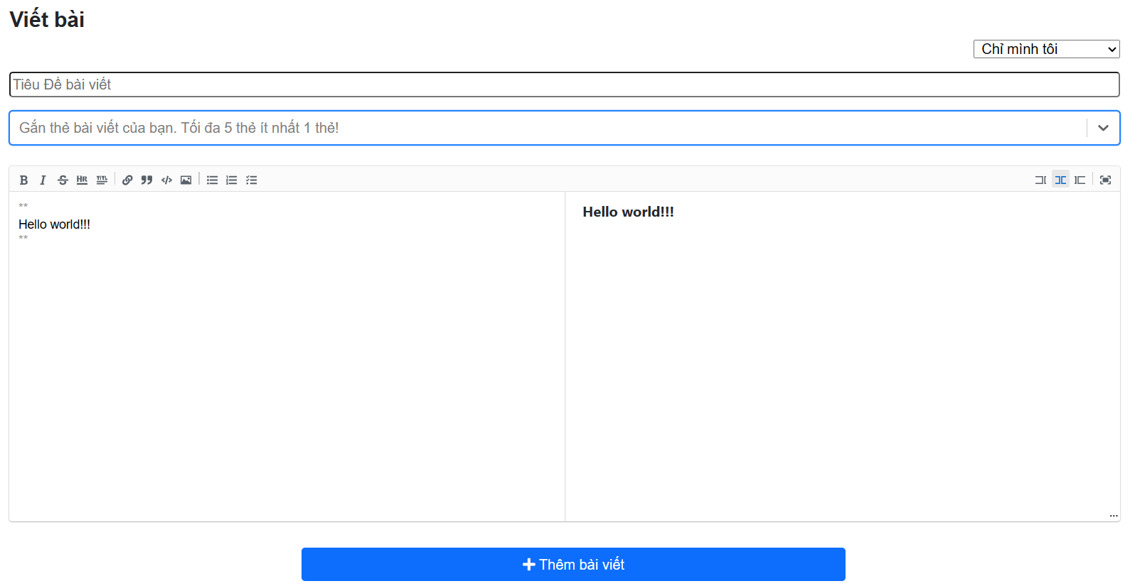

Posts and Telecommunications Institute of Technology |  |  |  |  |  |  | Thiết kế |  |  |  |  | Tài liệu phát triển |  |  |  | Tên hệ thống |  |  |  | Website chia sẻ kiến thức lập trình |  |  |  |  | Người tạo | LongNH | Ngày tạo | 2023-04-10
 |  |  |  |  |  |  |  |  |  |  |  |  |  |  |  |  |  |  |  |  |  |  |  |  | Người cập nhật |  | Ngày cập nhật
 |  |  |  |  |  |  |  |  |  |  |  |  |  |  |  | Màn hình (ID) |  |  |  | Viết bài |  | Màn hình (Tên) |  |  | Màn hình viết bài

 | 8. Danh sách hạng mục

 |  | [Vùng nhập]
 |  | № | Tên hạng mục |  |  |  | Loại dữ liệu |  |  | Độ dài |  |  | Bắt buộc |  | I/O | Control |  |  | Format |  | Ghi chú
 |  | 1 | Tiêu đề |  |  |  | Chuỗi chữ |  |  |  | 100 |  |  | Y | In | Textbox
 |  | 2 | Vùng nhập văn bản |  |  |  | Chuỗi chữ |  |  | No limit |  |  |  | Y | In | Textbox

 |  | [Vùng nút]
 |  | № | Tên hạng mục |  |  |  |  |  |  | Control |  |  |  |  |  |  | Ghi chú
 |  | 1 | Loại bài viết |  |  |  |  |  |  | Dropdown
 |  | 2 | Thẻ |  |  |  |  |  |  | Dropdown
 |  | 3 | Thêm bài viết |  |  |  |  |  |  | Button

Posts and Telecommunications Institute of Technology |  |  |  |  |  |  | Thiết kế |  |  |  |  | Tài liệu phát triển |  |  |  | Tên hệ thống |  |  |  | Website chia sẻ kiến thức lập trình |  |  |  |  | Người tạo | LongNH | Ngày tạo | 19/10/2023
 |  |  |  |  |  |  |  |  |  |  |  |  |  |  |  |  |  |  |  |  |  |  |  |  | Người cập nhật |  | Ngày cập nhật
 |  |  |  |  |  |  |  |  |  |  |  |  |  |  |  | Màn hình (ID) |  |  |  | Viết bài |  | Màn hình (Tên) |  |  | Màn hình viết bài

 | 9. Khái quát chức năng
 |  | (1) Hiển thị ban đầu
 |  |  | 1. Hiển thị màn hình ở trạng thái ban đầu

 |  | (2) Xử lý chọn quyền truy cập
 |  |  | 1. Nhấn dropdown và lựa chọn loại bài viết có 3 loại bài viết là bài viết công khai, bài viết riêng tư và bài viết ẩn link
 |  |  | 2. Chọn bài viết riêng tư, bài viết sẽ được lưu dưới dạng bảng nháp và không được duyệt
 |  |  | 3. Chọn bài viết công khai thì bài viết sẽ được gửi đến hệ thống và chờ đợi kiểm duyệt
 |  |  | 4. Chọn bài viết ẩn link thì chỉ có những người có link bài viết thì mới truy cập được

 |  | (3) Xử lý Chọn thẻ
 |  |  | 1. Nhấn dropdown chọn thẻ, dropdown sẽ show ra tất cả các loại thẻ
 |  |  | 2. Chọn thẻ cần cho bài viết, chọn thêm nhiều lần nữa nếu bái viết có nhiều thẻ, trường hợp nếu chọn quá 5 thẻ sẽ bị báo lỗi

 |  | (4) Xử lý Viết bài
 |  |  | 1. Nhấn button Thêm bài viết nếu thành công sẽ hiện thông báo và chuyển về trang chủ

Posts and Telecommunications Institute of Technology |  |  |  |  |  |  | Thiết kế |  |  |  |  | Tài liệu phát triển |  |  |  | Tên hệ thống |  |  |  | Website chia sẻ kiến thức lập trình |  |  |  |  | Người tạo | LongNH | Ngày tạo | 19/10/2023
 |  |  |  |  |  |  |  |  |  |  |  |  |  |  |  |  |  |  |  |  |  |  |  |  | Người cập nhật |  | Ngày cập nhật
 |  |  |  |  |  |  |  |  |  |  |  |  |  |  |  | Màn hình (ID) |  |  |  | Viết bài |  | Màn hình (Tên) |  |  | Màn hình viết bài

 | 10. Xử lý chi tiết
 |  | (1) Hiển thị ban đầu
 |  |  | 1. Thực hiện khởi tạo màn hình ban đầu

 |  |  |  | [Vùng nhập]
 |  |  |  | № | Tên hạng mục |  |  |  |  | Nội dung hiển thị |  |  |  |  |  |  |  |  |  |  | Giá trị |  |  | Sử dụng |  | Ghi chú
 |  |  |  | 1 | Tiêu đề |  |  |  |  | Tiêu đề bài viết |  |  |  |  |  |  |  |  |  |  | Blank |  |  | Có thể
 |  |  |  | 2 | Vù̀ng soạn thảo văn bản |  |  |  |  | Hello world! |  |  |  |  |  |  |  |  |  |  | Hello world! |  |  | Có thể

 |  |  |  | [Vùng nút]
 |  |  |  | № | Tên hạng mục |  |  |  |  | Nội dung hiển thị |  |  |  |  |  |  |  |  |  |  | Giá trị |  |  | Sử dụng |  | Ghi chú
 |  |  |  | 1 | Loại bài viết |  |  |  |  | Chỉ mình tôi |  |  |  |  |  |  |  |  |  |  | 0 |  |  | Có thể
 |  |  |  | 2 | Thẻ |  |  |  |  | Gắn thẻ bài viết của bạn. Tối đa 5 thẻ ít nhất 1 thẻ! |  |  |  |  |  |  |  |  |  |  |  |  |  | Có thể
 |  |  |  | 3 | Thêm bài viết |  |  |  |  | Thêm bài viết |  |  |  |  |  |  |  |  |  |  |  |  |  | Có thể

 |  | (2) Xử lý chọn loại bài viết
 |  |  | 1. Nhấn dropdown và chọn loại bài viết

 |  |  | Đối tượng |  |  |  |  | Truy xuất
 |  |  | Tag |  |  |  |  |  | post.access |  |  |  |  |  |  |  | ＝ | access.value

 |  | (2) Xử lý chọn thẻ cho bài viết
 |  |  | 1. Nhấn dropdown
 |  |  | 2. Thẻ được gọi đến API tags/all để lấy toàn bộ danh sách thẻ có
 |  |  | 3. Người dùng chọn thẻ cho bài viết của mình

 |  |  | Đối tượng |  |  |  |  | Truy xuất
 |  |  | POST_TAG |  |  |  |  |  | post_tag.id_tag |  |  |  |  |  |  |  | ＝ | tags
 |  | (4) Xử lý Viết bài
 |  |  | 1. Nhấn button "Thêm bài viết" để xử lý viết bài
 |  |  | Thông báo |  |  | Trường hợp |  |  |  |  |  |  |  |  |  |  |  |  |  |  |  |  | Message Code
 |  |  | SUCCESS |  |  | Thêm bài viết thành công |  |  |  |  |  |  |  |  |  |  |  |  |  |  |  |  | ACTION_SUCCESSFULL |  |  |  |  |  | "Thao tác thành công"
 |  |  | FAIL |  |  | Để trống tiêu đề |  |  |  |  |  |  |  |  |  |  |  |  |  |  |  |  | ERROR_TITLE |  |  |  |  |  | Tiêu đề không được để trống hoặc chuỗi trống'
 |  |  | FAIL |  |  | Để trống nội dung |  |  |  |  |  |  |  |  |  |  |  |  |  |  |  |  | ERROR_CONTENT |  |  |  |  |  | Nội dung không được để trống hoặc chuỗi trống'
 |  |  | FAIL |  |  | Số lượng thẻ vượt quy định tối đa là 5 |  |  |  |  |  |  |  |  |  |  |  |  |  |  |  |  | ERROR_TAG_NUMBER |  |  |  |  |  | Số lượng thẻ được gắn cho bài viết tối thiểu là 1 và tối đa là 5'
 |  |  | FAIL |  |  | Thẻ không hợp lệ |  |  |  |  |  |  |  |  |  |  |  |  |  |  |  |  | TAG_INVALID |  |  |  |  |  | Thẻ không hợp lệ'
 |  |  | FAIL |  |  | Tiêu đề bài viết đã tồn tại |  |  |  |  |  |  |  |  |  |  |  |  |  |  |  |  | ERROR_TITLE_EXISTED |  |  |  |  |  | Tiêu đề bài viết đã tồn tại'
 |  |  | FAIL |  |  | Nội dung bài viết không được để trống |  |  |  |  |  |  |  |  |  |  |  |  |  |  |  |  | ERROR_CONTENT |  |  |  |  |  | "Nội dung bài viết không được để trống hoặc chuỗi rỗng"
 |  |  | FAIL |  |  | Tài khoản người dùng đang bị khóa |  |  |  |  |  |  |  |  |  |  |  |  |  |  |  |  | ERROR_ACCOUNT_BANNED |  |  |  |  |  | "Tài khoản này đang bị khóa"

